Sumário
Cliente | Yanes Costa Nascimento | Histórico de Revisões
Projeto | Max Mercado | Data | Atualizado Por | Descrição da Atualização
Início dos testes Alfa | 2023-05-09 | 2023-05-09 | Pedro Henrique Oliveira | Inclui a data e o nome do projeto[19:30]
Fim dos testes Alfa | 2023-05-09 | 2023-05-09 | Pedro Henrique Amorim | Fiz observações com Lucas na parte de itens[20:10]
 |  | 2023-05-09 | Pedro Henrique Oliveira | Fiz observações com Kaio na parte de itens[20:43]
 |  | 2023-05-09 | José Henrique | Fiz observações com Gabriel na parte de itens[21:00]

Melhorias Sugeridas | 1 | 1 | 1 | 1
Falhas Encontradas | 3 | 3 | 3 | 3
Itens Rejeitados (não se aplicam) | 1 | 1 | 1 | 1
Itens Resolvidos | 1 | 20.00%
Itens Não Resolvidos | 4 | 80.00%

Imagens
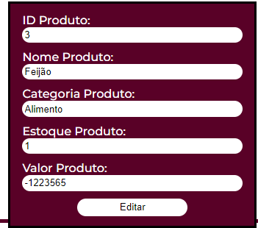
Imagem 01:
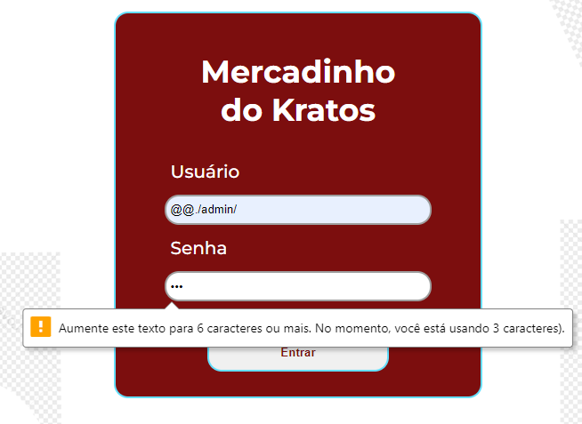

Imagem 02:

